1
工程款支付证书 |  |  |  |  |  |  |  |  |  |  |  |  |  |  | 本次
工程名称 |  | “亚太新天地”项目北区室外雨污水工程 |  |  |  |  |  |  |  |  | ERP编号 | 9349 | 档案编号 | CD2017-137 | CD00000 | 132 | 9347 | “亚太新天地”项目北区室外雨污水工程 | 2017.12.21 | 1450000.00 | 124日历天 | 郎溪县 宁芜路398号 | 郎溪公司熊兴华15856309555 | 张 宏18156323388 | 施工合同、项目投资协议及补充协议原件 | 议标
合同金额 |  | 1,450,000.00 |  | 中标 日期 | 2017.12.21 |  | 已 供 工程资料 | 分包，无中标通知书;施工合同、内部承包协议及B09#、10#、11#楼的竣工验收单原件 |  |  |  | 庐江 | 责任 单位 | 郎溪 熊兴华15856309555 | 132 | 132 | 9347 | “亚太新天地”项目北区室外雨污水工程 | 2017.12.21 | 1450000.00 | 124日历天 | 郎溪县 宁芜路398号 | 郎溪公司熊兴华15856309555 | 张 宏18156323388 | 施工合同、项目投资协议及补充协议原件 | 议标
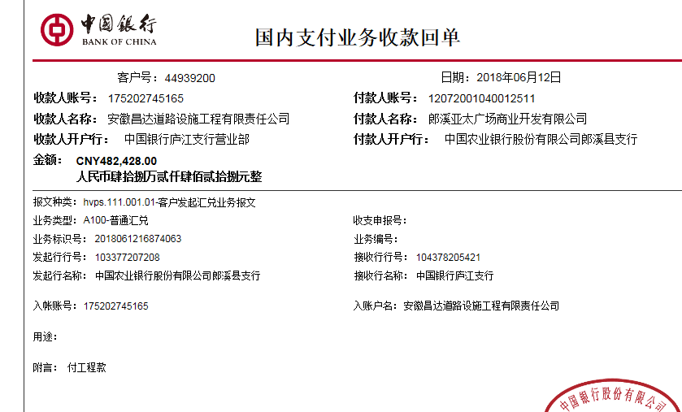
决算金额 |  |  |  | 竣工 日期 |  |  |  |  |  |  |  | 合肥 | 责任人 | 张 宏18156323388
序号 | 工程款到账 |  |  | 开票情况 |  | 管理费 |  | 代缴税金 | 其他扣款 |  | 预留款 |  | 实际支付
 | 日期 | 账户 | 金额 | 日期 | 金额 | 比例 | 金额 | 金额 | 金额 | 备注 | 金额 | 备注 | 户名 | 金额
1 | 2018-06-12 | 中 | 482,428.00 | 2018-06-14 | 482,428.00 | 1.5% | 7,237.00 | 2,686.00 | 500.00 | 2018.6.15办理涉税事项报告表费用500 |  |  | 材料 | 400,469.22
 |  |  |  |  |  |  |  |  |  |  |  |  | 熊俊义付材料 | 71,535.78

合计 |  | - | 482,428.00 | - | 482,428.00 | - | 7,237.00 | 2,686.00 | 500.00 | - | 0.00 | - | - | 472,005.00
本次结算 支付明细 |  | 应支付金额 |  | 472,005.00 |  |  |  | 实际支付金额 |  | 小写 | 71,535.78
 |  | 已支付金额 |  | 400,469.22 |  |  |  |  |  | 大写 | 柒万壹仟伍佰叁拾伍元柒角捌分
申请部门 意见 |  |  |  |  |  |  |  | 项目管理 意见 |  | 何总、朱总已同意支付（附表背面截图）。
财务初审 意见 |  |  |  |  |  |  |  | 财务审核 意见
质安初审 意见 |  |  |  |  |  |  |  | 质安稽查 意见
总经理审批 |  |  |  |  |  |  |  | 董事长审批

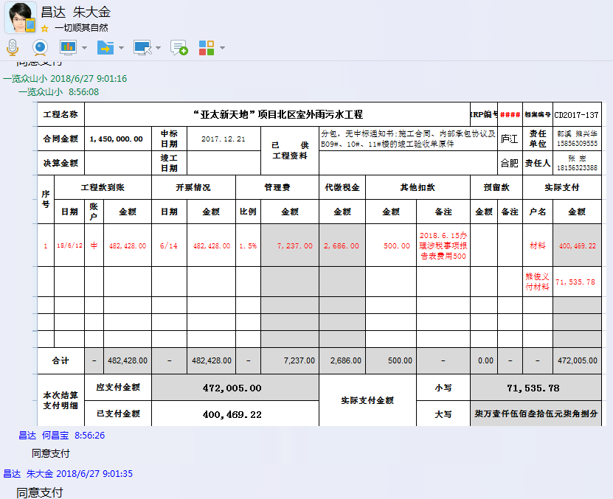

2
工程款支付证书 |  |  |  |  |  |  |  |  |  |  |  |  |  |  | 本次
工程名称 |  | “亚太新天地”项目北区室外雨污水工程 |  |  |  |  |  |  |  |  | ERP编号 | 9349 | 档案编号 | CD2017-137 | CD00000 | 132 | 9347 | “亚太新天地”项目北区室外雨污水工程 | 2017.12.21 | 1450000.00 | 124日历天 | 郎溪县 宁芜路398号 | 郎溪公司熊兴华15856309555 | 张 宏18156323388 | 施工合同、项目投资协议及补充协议原件 | 议标
合同金额 |  | 1,450,000.00 |  | 中标 日期 | 2017.12.21 |  | 已 供 工程资料 | 分包，无中标通知书;施工合同、内部承包协议及B09#、10#、11#楼的竣工验收单原件 |  |  |  | 庐江 | 责任 单位 | 郎溪 熊兴华15856309555 | 132 | 132 | 9347 | “亚太新天地”项目北区室外雨污水工程 | 2017.12.21 | 1450000.00 | 124日历天 | 郎溪县 宁芜路398号 | 郎溪公司熊兴华15856309555 | 张 宏18156323388 | 施工合同、项目投资协议及补充协议原件 | 议标
决算金额 |  |  |  | 竣工 日期 |  |  |  |  |  |  |  | 合肥 | 责任人 | 张 宏18156323388
序号 | 工程款到账 |  |  | 开票情况 |  | 管理费 |  | 代缴税金 | 其他扣款 |  | 预留款 |  | 实际支付
 | 日期 | 账户 | 金额 | 日期 | 金额 | 比例 | 金额 | 金额 | 金额 | 备注 | 金额 | 备注 | 户名 | 金额
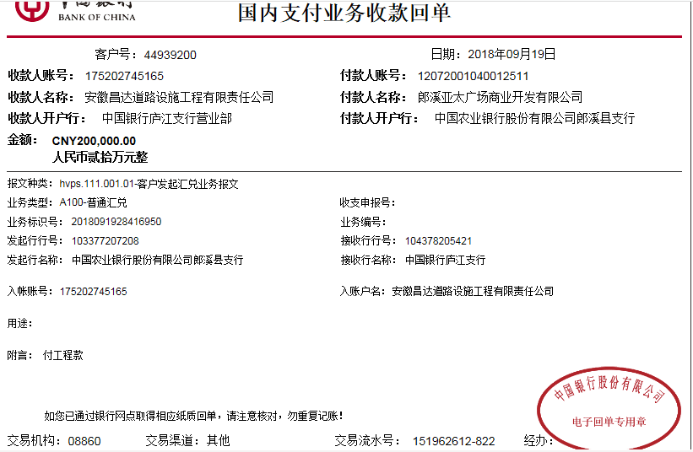
1 | 2018-06-12 | 中 | 482,428.00 | 2018-06-14 | 482,428.00 | 1.5% | 7,237.00 | 2,686.00 | 500.00 | 2018.6.15办理涉税事项报告表费用500 |  |  | 材料 | 400,469.22
 |  |  |  |  |  |  |  |  |  |  |  |  | 熊俊义付材料 | 71,535.78
 | 本次
2 | 2018-09-19 | 中 | 200,000.00 | 2018-09-03 | 233,482.50 | 1.5% | 3,000.00 | 4,647.00 | 0.00 |  | 4,200.00 | 暂扣 企税 | 材料 | 186,153.00
 |  |  |  |  |  | 暂扣企税 4200元 代扣税金 4647元 1%损失准备金2000元 |  |  |  |  | 2,000.00 | 1%损失准备金

合计 |  | - | 682,428.00 | - | 715,910.50 | - | 10,237.00 | 7,333.00 | 500.00 | - | 6,200.00 | - | - | 658,158.00
本次结算 支付明细 |  | 应支付金额 |  | 186,153.00 |  |  |  | 实际支付金额 |  | 小写 | 0.00
 |  | 已支付金额 |  | 186,153.00 |  |  |  |  |  | 大写 | 零元整
申请部门 意见 |  |  |  |  |  |  |  | 项目管理 意见 |  | 何总、朱总已同意支付（附表背面截图）。
财务初审 意见 |  |  |  |  |  |  |  | 财务审核 意见
质安初审 意见 |  |  |  |  |  |  |  | 质安稽查 意见
总经理审批 |  |  |  |  |  |  |  | 董事长审批

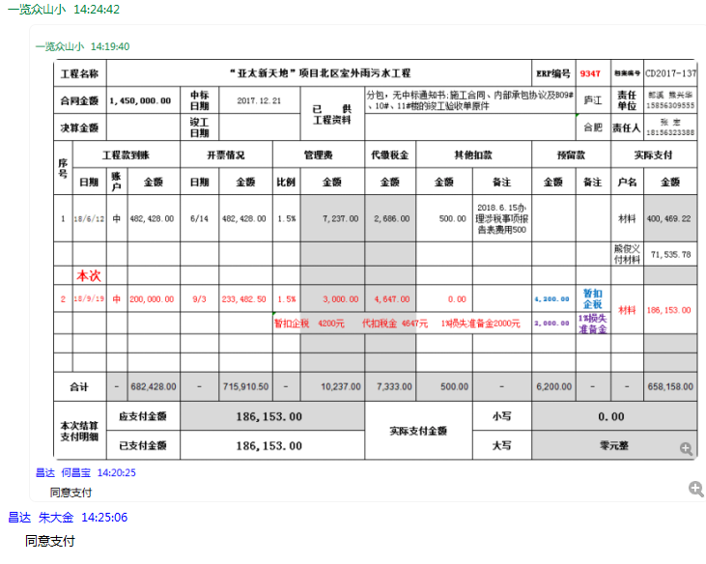

3
工程款支付证书 |  |  |  |  |  |  |  |  |  |  |  |  |  |  | 本次
工程名称 |  | “亚太新天地”项目北区室外雨污水工程 |  |  |  |  |  |  |  |  | ERP编号 | 9349 | 档案编号 | CD2017-137 | CD00000 | 132 | 9347 | “亚太新天地”项目北区室外雨污水工程 | 2017.12.21 | 1450000.00 | 124日历天 | 郎溪县 宁芜路398号 | 郎溪公司熊兴华15856309555 | 张 宏18156323388 | 施工合同、项目投资协议及补充协议原件 | 议标
合同金额 |  | 1,450,000.00 |  | 中标 日期 | 2017.12.21 |  | 已 供 工程资料 | 分包，无中标通知书;施工合同、内部承包协议及B09#、10#、11#楼的竣工验收单原件 |  |  |  | 庐江 | 责任 单位 | 郎溪 熊兴华15856309555 | 132 | 132 | 9347 | “亚太新天地”项目北区室外雨污水工程 | 2017.12.21 | 1450000.00 | 124日历天 | 郎溪县 宁芜路398号 | 郎溪公司熊兴华15856309555 | 张 宏18156323388 | 施工合同、项目投资协议及补充协议原件 | 议标
决算金额 |  |  |  | 竣工 日期 |  |  |  |  |  |  |  | 合肥 | 责任人 | 张 宏18156323388
序号 | 工程款到账 |  |  | 开票情况 |  | 管理费 |  | 代缴税金 | 其他扣款 |  | 预留款 |  | 实际支付
 | 日期 | 账户 | 金额 | 日期 | 金额 | 比例 | 金额 | 金额 | 金额 | 备注 | 金额 | 备注 | 户名 | 金额
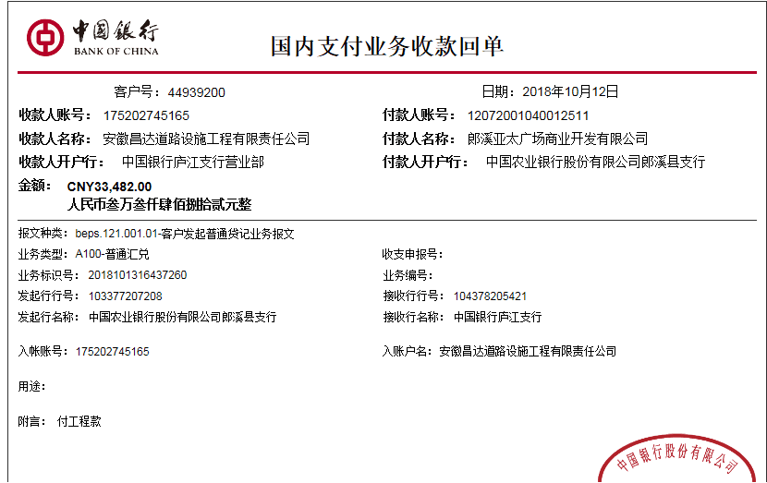
1 | 2018-06-12 | 中 | 482,428.00 | 2018-06-14 | 482,428.00 | 1.5% | 7,237.00 | 2,686.00 | 500.00 | 2018.6.15办理涉税事项报告表费用500 |  |  | 材料 | 400,469.22
 |  |  |  |  |  |  |  |  |  |  |  |  | 熊俊义付材料 | 71,535.78

2 | 2018-09-19 | 中 | 200,000.00 | 2018-09-03 | 233,482.50 | 1.5% | 3,000.00 | 4,647.00 | 0.00 |  | 4,200.00 | 暂扣 企税 | 材料 | 186,153.00
 |  |  |  |  |  | 暂扣企税 4200元 代扣税金 4647元 1%损失准备金2000元 |  |  |  |  | 2,000.00 | 1%损失准备金
 | 本次
3 | 2018-10-12 | 中 | 33,482.00 |  |  | 1.5% | 503.00 | 0.00 | 0.00 |  | -4,200.00 | 退暂扣 企税 | 材料 | 36,844.00
 |  |  |  |  |  |  |  |  |  |  | 335.00 | 1%损失准备金

合计 |  | - | 715,910.00 | - | 715,910.50 | - | 10,740.00 | 7,333.00 | 500.00 | - | 2,335.00 | - | - | 695,002.00
本次结算 支付明细 |  | 应支付金额 |  | 36,844.00 |  |  |  | 实际支付金额 |  | 小写 | 0.00
 |  | 已支付金额 |  | 36,844.00 |  |  |  |  |  | 大写 | 零元整
申请部门 意见 |  |  |  |  |  |  |  | 项目管理 意见 |  | 何总、朱总已同意支付（附表背面截图）。
财务初审 意见 |  |  |  |  |  |  |  | 财务审核 意见
质安初审 意见 |  |  |  |  |  |  |  | 质安稽查 意见
总经理审批 |  |  |  |  |  |  |  | 董事长审批

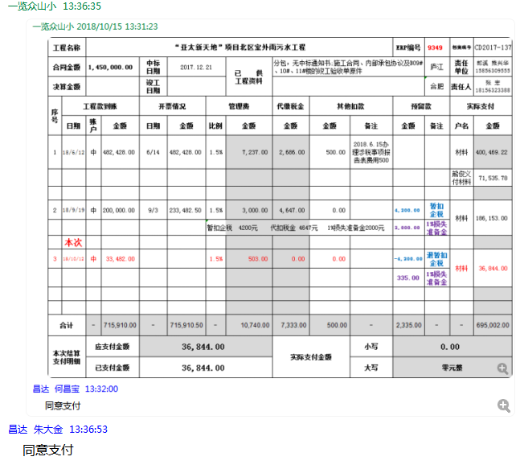

4
工程款支付证书 |  |  |  |  |  |  |  |  |  |  |  |  |  |  | 本次
工程名称 |  | “亚太新天地”项目北区室外雨污水工程 |  |  |  |  |  |  |  |  | ERP编号 | 9349 | 档案编号 | CD2017-137 | CD00000 | 132 | 9347 | “亚太新天地”项目北区室外雨污水工程 | 2017.12.21 | 1450000.00 | 124日历天 | 郎溪县 宁芜路398号 | 郎溪公司熊兴华15856309555 | 张 宏18156323388 | 施工合同、项目投资协议及补充协议原件 | 议标
合同金额 |  | 1,450,000.00 |  | 中标 日期 | 2017.12.21 |  | 已 供 工程资料 | 分包，无中标通知书;施工合同、内部承包协议及B09#、10#、11#楼的竣工验收单原件 |  |  |  | 庐江 | 责任 单位 | 郎溪 熊兴华15856309555 | 132 | 132 | 9347 | “亚太新天地”项目北区室外雨污水工程 | 2017.12.21 | 1450000.00 | 124日历天 | 郎溪县 宁芜路398号 | 郎溪公司熊兴华15856309555 | 张 宏18156323388 | 施工合同、项目投资协议及补充协议原件 | 议标
决算金额 |  |  |  | 竣工 日期 |  |  |  |  |  |  |  | 合肥 | 责任人 | 张 宏18156323388
序号 | 工程款到账 |  |  | 开票情况 |  | 管理费 |  | 代缴税金 | 其他扣款 |  | 预留款 |  | 实际支付
 | 日期 | 账户 | 金额 | 日期 | 金额 | 比例 | 金额 | 金额 | 金额 | 备注 | 金额 | 备注 | 户名 | 金额
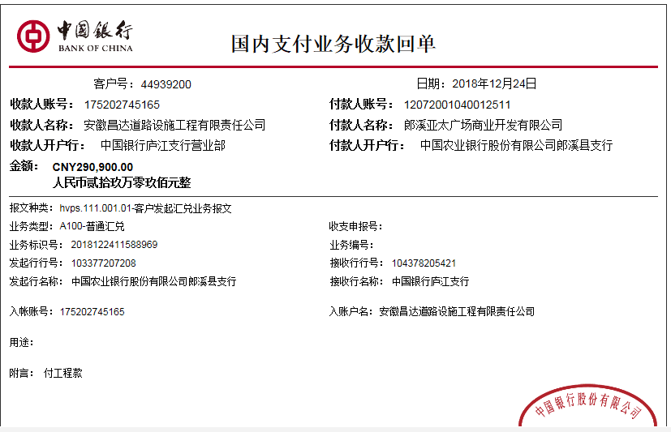
1 | 2018-06-12 | 中 | 482,428.00 | 2018-06-14 | 482,428.00 | 1.5% | 7,237.00 | 2,686.00 | 500.00 | 2018.6.15办理涉税事项报告表费用500 |  |  | 材料 | 400,469.22
 |  |  |  |  |  |  |  |  |  |  |  |  | 熊俊义付材料 | 71,535.78

2 | 2018-09-19 | 中 | 200,000.00 | 2018-09-03 | 233,482.50 | 1.5% | 3,000.00 | 4,647.00 | 0.00 |  | 4,200.00 | 暂扣 企税 | 材料 | 186,153.00
 |  |  |  |  |  | 暂扣企税 4200元 代扣税金 4647元 1%损失准备金2000元 |  |  |  |  | 2,000.00 | 1%损失准备金

3 | 2018-10-12 | 中 | 33,482.00 |  |  | 1.5% | 503.00 | 0.00 | 0.00 |  | -4,200.00 | 退暂扣 企税 | 材料 | 36,844.00
 |  |  |  |  |  |  |  |  |  |  | 335.00 | 1%损失准备金
 | 本次
4 | 2018-12-24 | 中 | 290,900.00 | 2018-12-21 | 393,950.00 | 1.5% | 4,364.00 | 685.00 | 500.00 | 2018.12.17办理涉税事项报告表费用500 | 2,909.00 | 1%损失准备金 | 材料 | 282,442.00

合计 |  | - | 1,006,810.00 | - | 1,109,860.50 | - | 15,104.00 | 8,018.00 | 1,000.00 | - | 5,244.00 | - | - | 977,444.00
本次结算 支付明细 |  | 应支付金额 |  | 282,442.00 |  |  |  | 实际支付金额 |  | 小写 | 0.00
 |  | 已支付金额 |  | 282,442.00 |  |  |  |  |  | 大写 | 零元整
申请部门 意见 |  |  |  |  |  |  |  | 项目管理 意见 |  | 何总、朱总已同意支付（附表背面截图）。
财务初审 意见 |  |  |  |  |  |  |  | 财务审核 意见
质安初审 意见 |  |  |  |  |  |  |  | 质安稽查 意见
总经理审批 |  |  |  |  |  |  |  | 董事长审批

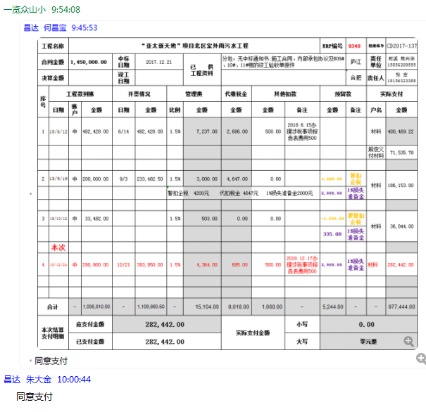

5
工程款支付证书 |  |  |  |  |  |  |  |  |  |  |  |  |  |  | 本次
工程名称 |  | “亚太新天地”项目北区室外雨污水工程 |  |  |  |  |  |  |  |  | ERP编号 | 9349 | 档案编号 | CD2017-137 | CD00000 | 132 | 9347 | “亚太新天地”项目北区室外雨污水工程 | 2017.12.21 | 1450000.00 | 124日历天 | 郎溪县 宁芜路398号 | 郎溪公司熊兴华15856309555 | 张 宏18156323388 | 施工合同、项目投资协议及补充协议原件 | 议标
合同金额 |  | 1,450,000.00 |  | 中标 日期 | 2017.12.21 |  | 已 供 工程资料 | 分包，无中标通知书;施工合同、内部承包协议及B09#、10#、11#楼的竣工验收单原件 |  |  |  | 庐江 | 责任 单位 | 郎溪 熊兴华15856309555 | 132 | 132 | 9347 | “亚太新天地”项目北区室外雨污水工程 | 2017.12.21 | 1450000.00 | 124日历天 | 郎溪县 宁芜路398号 | 郎溪公司熊兴华15856309555 | 张 宏18156323388 | 施工合同、项目投资协议及补充协议原件 | 议标
决算金额 |  |  |  | 竣工 日期 |  |  |  |  |  |  |  | 合肥 | 责任人 | 张 宏18156323388
序号 | 工程款到账 |  |  | 开票情况 |  | 管理费 |  | 代缴税金 | 其他扣款 |  | 预留款 |  | 实际支付
 | 日期 | 账户 | 金额 | 日期 | 金额 | 比例 | 金额 | 金额 | 金额 | 备注 | 金额 | 备注 | 户名 | 金额
1 | 2018-06-12 | 中 | 482,428.00 | 2018-06-14 | 482,428.00 | 1.5% | 7,237.00 | 2,686.00 | 500.00 | 2018.6.15办理涉税事项报告表费用500 |  |  | 材料 | 400,469.22
 |  |  |  |  |  |  |  |  |  |  |  |  | 熊俊义付材料 | 71,535.78

2 | 2018-09-19 | 中 | 200,000.00 | 2018-09-03 | 233,482.50 | 1.5% | 3,000.00 | 4,647.00 | 0.00 |  | 4,200.00 | 暂扣 企税 | 材料 | 186,153.00
 |  |  |  |  |  | 暂扣企税 4200元 代扣税金 4647元 1%损失准备金2000元 |  |  |  |  | 2,000.00 | 1%损失准备金

3 | 2018-10-12 | 中 | 33,482.00 |  |  | 1.5% | 503.00 | 0.00 | 0.00 |  | -4,200.00 | 退暂扣 企税 | 材料 | 36,844.00
 |  |  |  |  |  |  |  |  |  |  | 335.00 | 1%损失准备金

4 | 2018-12-24 | 中 | 290,900.00 | 2018-12-21 | 373,950.00 | 1.5% | 4,364.00 | 685.00 | 500.00 | 2018.12.17办理涉税事项报告表费用500 | 2,909.00 | 1%损失准备金 | 材料 | 282,442.00
 | 本次
5 | 2019-03-19 | 中 | 76,000.00 |  |  | 1.5% | 1,140.00 | 0.00 | 0.00 |  | 760.00 | 1%损失准备金 | 材料 | 74,100.00

 |  |  |  |  |  |  |  |  |  | 损失准备金累计：6004元
合计 |  | - | 1,082,810.00 | - | 1,089,860.50 | - | 16,244.00 | 8,018.00 | 1,000.00 | - | 6,004.00 | - | - | 1,051,544.00 |  |  | 2018-06-14 | 482428.00
本次结算 支付明细 |  | 应支付金额 |  | 74,100.00 |  |  |  | 实际支付金额 |  | 小写 | 0.00 |  |  |  |  |  | 2018-09-03 | 233482.50
 |  | 已支付金额 |  | 74,100.00 |  |  |  |  |  | 大写 | 零元整 |  |  |  |  |  | 2018-12-21 | 373950.00
申请部门 意见 |  |  |  |  |  |  |  | 项目管理 意见 |  | 何总、朱总已同意支付（附表背面截图）。
财务初审 意见 |  |  |  |  |  |  |  | 财务审核 意见
质安初审 意见 |  |  |  |  |  |  |  | 质安稽查 意见
总经理审批 |  |  |  |  |  |  |  | 董事长审批

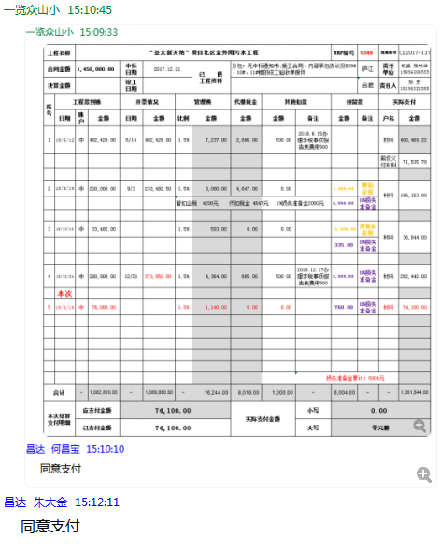

6
工程款支付证书 |  |  |  |  |  |  |  |  |  |  |  |  |  |  | 本次
工程名称 |  | “亚太新天地”项目北区室外雨污水工程+北区东入口左侧景观挡土墙施工工程 |  |  |  |  |  |  |  |  | ERP编号 | 9349 | 档案编号 | CD2017-137 | CD00000 | 132 | 9347 | “亚太新天地”项目北区室外雨污水工程 | 2017.12.21 | 1450000.00 | 124日历天 | 郎溪县 宁芜路398号 | 郎溪公司熊兴华15856309555 | 张 宏18156323388 | 施工合同、项目投资协议及补充协议原件 | 议标
合同金额 |  | 1450000+ 80000 |  | 中标 日期 | 2017.12.21 |  | 已 供 工程资料 | 分包，无中标通知书;施工合同、内部承包协议及B09#、10#、11#楼的竣工验收单原件 |  |  |  | 庐江 | 责任 单位 | 郎溪 熊兴华15856309555 | 132 | 132 | 9347 | “亚太新天地”项目北区室外雨污水工程 | 2017.12.21 | 1450000.00 | 124日历天 | 郎溪县 宁芜路398号 | 郎溪公司熊兴华15856309555 | 张 宏18156323388 | 施工合同、项目投资协议及补充协议原件 | 议标
决算金额 |  |  |  | 竣工 日期 |  |  |  |  |  |  |  | 合肥 | 责任人 | 张 宏18156323388
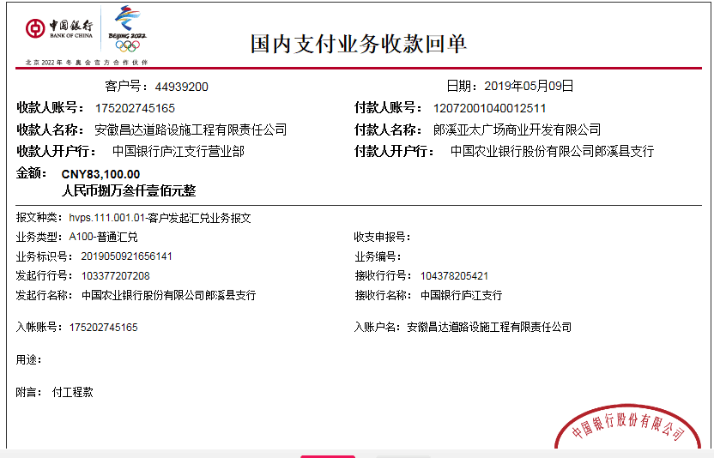
序号 | 工程款到账 |  |  | 开票情况 |  | 管理费 |  | 代缴税金 | 其他扣款 |  | 预留款 |  | 实际支付
 | 日期 | 账户 | 金额 | 日期 | 金额 | 比例 | 金额 | 金额 | 金额 | 备注 | 金额 | 备注 | 户名 | 金额
1 | 2018-06-12 | 中 | 482,428.00 | 2018-06-14 | 482,428.00 | 1.5% | 7,237.00 | 2,686.00 | 500.00 | 2018.6.15办理涉税事项报告表费用500 |  |  | 材料 | 400,469.22
 |  |  |  |  |  |  |  |  |  |  |  |  | 熊俊义付材料 | 71,535.78

2 | 2018-09-19 | 中 | 200,000.00 | 2018-09-03 | 233,482.50 | 1.5% | 3,000.00 | 4,647.00 | 0.00 |  | 4,200.00 | 暂扣 企税 | 材料 | 186,153.00
 |  |  |  |  |  | 暂扣企税 4200元 代扣税金 4647元 1%损失准备金2000元 |  |  |  |  | 2,000.00 | 1%损失准备金

3 | 2018-10-12 | 中 | 33,482.00 |  |  | 1.5% | 503.00 | 0.00 | 0.00 |  | -4,200.00 | 退暂扣 企税 | 材料 | 36,844.00
 |  |  |  |  |  |  |  |  |  |  | 335.00 | 1%损失准备金

4 | 2018-12-24 | 中 | 290,900.00 | 2018-12-21 | 373,950.00 | 1.5% | 4,364.00 | 685.00 | 500.00 | 2018.12.17办理涉税事项报告表费用500 | 2,909.00 | 1%损失准备金 | 材料 | 282,442.00
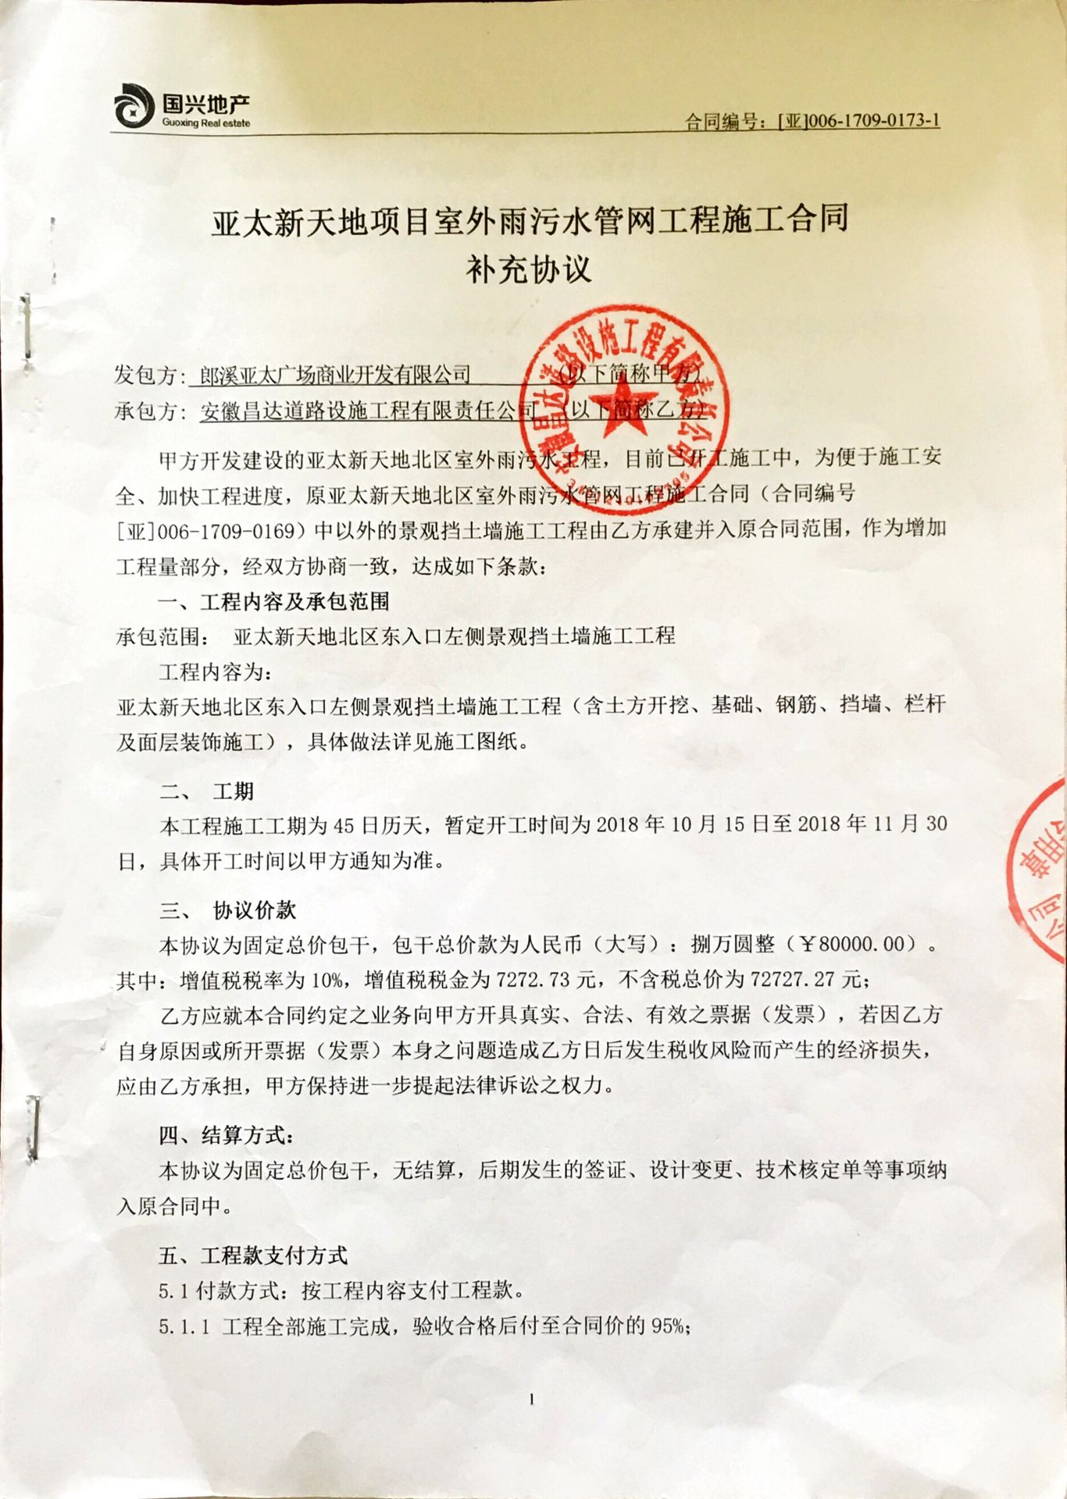
5 | 2019-03-19 | 中 | 76,000.00 |  |  | 1.5% | 1,140.00 | 0.00 | 0.00 |  | 760.00 | 1%损失准备金 | 材料 | 74,100.00
 | 本次
6 | 2019-05-09 | 中 | 83,100.00 | 2019-01-24 | 80,000.00 | 1.5% | 1,247.00 | 5,234.00 | 0.00 |  | 831.00 | 1%损失准备金 | 材料 | 75,788.00
 |  | 挡土墙

 |  |  |  |  |  |  |  |  |  |  |  |  |  |  | 1450000+ 80000
 |  |  |  |  |  |  |  |  |  | 损失准备金累计：6835元 |  |  |  |  | 1530000
合计 |  | - | 1,165,910.00 | - | 1,169,860.50 | - | 17,491.00 | 13,252.00 | 1,000.00 | - | 6,835.00 | - | - | 1,127,332.00 | 0.76203267974 |  | 2018-06-14 | 482428.00
本次结算 支付明细 |  | 应支付金额 |  | 75,788.00 |  |  |  | 实际支付金额 |  | 小写 | 0.00 |  |  |  |  |  | 2018-09-03 | 233482.50
 |  | 已支付金额 |  | 75,788.00 |  |  |  |  |  | 大写 | 零元整 |  |  |  |  |  | 2018-12-21 | 373950.00
申请部门 意见 |  |  |  |  |  |  |  | 项目管理 意见 |  | 何总、朱总已同意支付（附表背面截图）。
财务初审 意见 |  |  |  |  |  |  |  | 财务审核 意见
质安初审 意见 |  |  |  |  |  |  |  | 质安稽查 意见
总经理审批 |  |  |  |  |  |  |  | 董事长审批

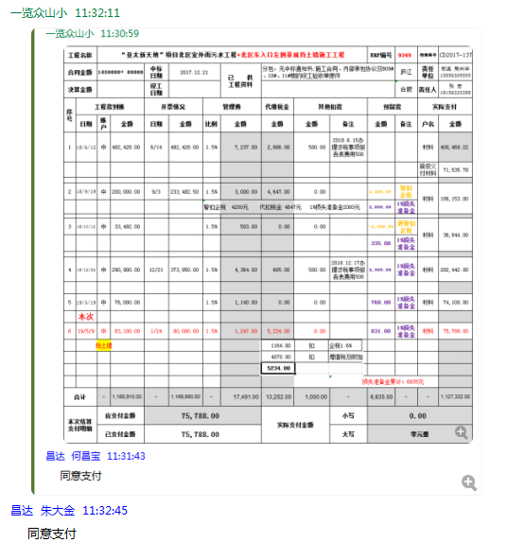

7
工程款支付证书 |  |  |  |  |  |  |  |  |  |  |  |  |  |  |  |  | 本次
工程名称 |  | “亚太新天地”项目北区室外雨污水工程+北区东入口左侧景观挡土墙施工工程（2018年） |  |  |  |  |  |  |  |  | ERP编号 | 9349 | 档案编号 | CD2017-137 |  |  | CD00000 | 132 | 9347 | “亚太新天地”项目北区室外雨污水工程 | 2017.12.21 | 1450000.00 | 124日历天 | 郎溪县 宁芜路398号 | 郎溪公司熊兴华15856309555 | 张 宏18156323388 | 施工合同、项目投资协议及补充协议原件 | 议标
合同金额 |  | 1450000+ 80000 |  | 中标 日期 | 2017.12.21 |  | 已 供 工程资料 | 分包，无中标通知书;施工合同、内部承包协议及B09#、10#、11#楼的竣工验收单原件 |  |  |  | 庐江 | 责任 单位 | 郎溪 熊兴华15856309555 |  |  | 132 | 132 | 9347 | “亚太新天地”项目北区室外雨污水工程 | 2017.12.21 | 1450000.00 | 124日历天 | 郎溪县 宁芜路398号 | 郎溪公司熊兴华15856309555 | 张 宏18156323388 | 施工合同、项目投资协议及补充协议原件 | 议标
决算金额 |  |  |  | 竣工 日期 |  |  |  |  |  |  |  | 合肥 | 责任人 | 张 宏18156323388
序号 | 工程款到账 |  |  | 开票情况 |  | 管理费 |  | 代缴税金 | 其他扣款 |  | 预留款 |  | 实际支付
 | 日期 | 账户 | 金额 | 日期 | 金额 | 比例 | 金额 | 金额 | 金额 | 备注 | 金额 | 备注 | 户名 | 金额
1 | 2018-06-12 | 中 | 482,428.00 | 2018-06-14 | 482,428.00 | 1.5% | 7,237.00 | 2,686.00 | 500.00 | 2018.6.15办理涉税事项报告表费用500 |  |  | 材料 | 400,469.22
 |  |  |  |  |  |  |  |  |  |  |  |  | 熊俊义付材料 | 71,535.78

2 | 2018-09-19 | 中 | 200,000.00 | 2018-09-03 | 233,482.50 | 1.5% | 3,000.00 | 4,647.00 | 0.00 |  | 4,200.00 | 暂扣 企税 | 材料 | 186,153.00
 |  |  |  |  |  | 暂扣企税 4200元 代扣税金 4647元 1%损失准备金2000元 |  |  |  |  | 2,000.00 | 1%损失准备金

3 | 2018-10-12 | 中 | 33,482.00 |  |  | 1.5% | 503.00 | 0.00 | 0.00 |  | -4,200.00 | 退暂扣 企税 | 材料 | 36,844.00
 |  |  |  |  |  |  |  |  |  |  | 335.00 | 1%损失准备金

4 | 2018-12-24 | 中 | 290,900.00 | 2018-12-21 | 373,950.00 | 1.5% | 4,364.00 | 685.00 | 500.00 | 2018.12.17办理涉税事项报告表费用500 | 2,909.00 | 1%损失准备金 | 材料 | 282,442.00
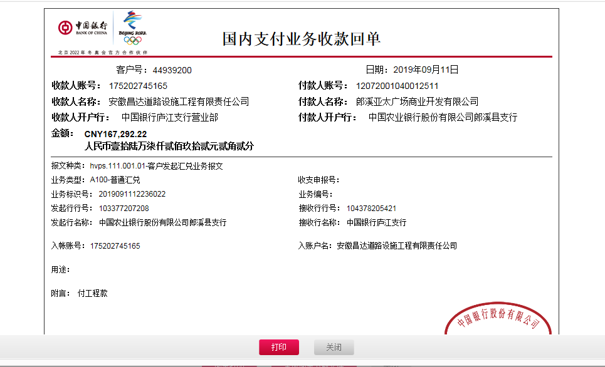
5 | 2019-03-19 | 中 | 76,000.00 |  |  | 1.5% | 1,140.00 | 0.00 | 0.00 |  | 760.00 | 1%损失准备金 | 材料 | 74,100.00

6 | 2019-05-09 | 中 | 83,100.00 | 2019-01-24 | 80,000.00 | 1.5% | 1,247.00 | 5,234.00 | 0.00 |  | 831.00 | 1%损失准备金 | 材料 | 75,788.00 | 南京伟赫建筑安装工程有限公司郎溪分公司 | 申请内容亚太新天地北区东入口左侧景观挡土墙施工-挡土墙分包 | 78,713.58
 |  | 挡土墙 |  |  |  |  |  |  |  |  |  |  |  | 没付 | 合同已审没返回，无票

 | 本次
7 | 2019-09-11 | 中 | 167,292.22 | 2019-08-29 | 167,292.22 | 1.5% | 2,510.00 | 4,155.00 | 0.00 |  | 1,673.00 | 1%预留损失准备金 | 水泥 | 48,300.00 | 郎溪县祥云建材有限公司 | 申请内容“亚太新天地”项目北区室外雨污水工程-水泥采购 | 48,300.00
 |  |  |  |  |  |  |  |  |  |  | 43,571.42 | 余款留账面 | 波纹管 | 50,000.00 | 郎溪县管通建材销售有限公司 | 申请内容“亚太新天地”项目北区室外雨污水工程-波纹管采购 | 50,000.00
 |  |  |  |  |  |  |  |  |  |  |  |  | 水泥砖 | 17,082.80 | 郎溪县跃隆新型建筑材料有限公司 | 申请内容“亚太新天地”项目北区室外雨污水工程-水泥砖采购 | 17,082.80

 |  |  |  |  |  |  |  |  |  | 损失准备金累计：8508元
合计 |  | - | 1,333,202.22 | - | 1,337,152.72 | - | 20,001.00 | 17,407.00 | 1,000.00 | - | 52,079.42 | - | - | 1,242,714.80 |  |  | #DIV/0! |  | 2018-06-14 | 482428.00
本次结算 支付明细 |  | 应支付金额 |  | 115,382.80 |  |  |  | 实际支付金额 |  | 小写 | 0.00 |  |  |  |  |  |  |  | 2018-09-03 | 233482.50
 |  | 已支付金额 |  | 0.00 |  |  |  |  |  | 大写 | 零元整 |  |  |  |  |  |  |  | 2018-12-21 | 373950.00

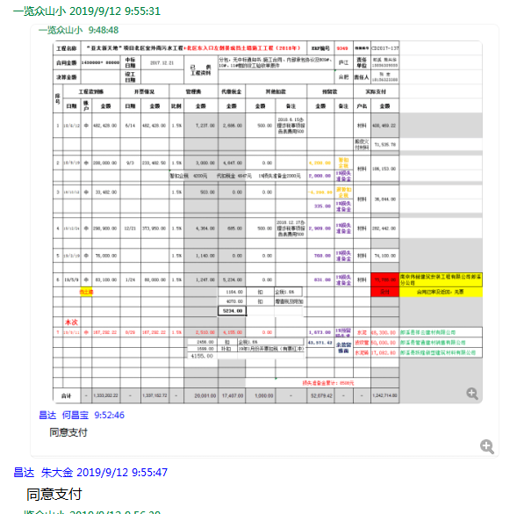

8
工程款支付证书 |  |  |  |  |  |  |  |  |  |  |  |  |  |  |  |  | 本次
工程名称 |  | “亚太新天地”项目北区室外雨污水工程+北区东入口左侧景观挡土墙施工工程（2018年） |  |  |  |  |  |  |  |  | ERP编号 | 9349 | 档案编号 | CD2017-137 |  |  | CD00000 | 132 | 9347 | “亚太新天地”项目北区室外雨污水工程 | 2017.12.21 | 1450000.00 | 124日历天 | 郎溪县 宁芜路398号 | 郎溪公司熊兴华15856309555 | 张 宏18156323388 | 施工合同、项目投资协议及补充协议原件 | 议标
合同金额 |  | 1450000+ 80000 |  | 中标 日期 | 2017.12.21 |  | 已 供 工程资料 | 分包，无中标通知书;施工合同、内部承包协议及B09#、10#、11#楼的竣工验收单原件 |  |  |  | 庐江 | 责任 单位 | 郎溪 熊兴华15856309555 |  |  | 132 | 132 | 9347 | “亚太新天地”项目北区室外雨污水工程 | 2017.12.21 | 1450000.00 | 124日历天 | 郎溪县 宁芜路398号 | 郎溪公司熊兴华15856309555 | 张 宏18156323388 | 施工合同、项目投资协议及补充协议原件 | 议标
决算金额 |  |  |  | 竣工 日期 |  |  |  |  |  |  |  | 合肥 | 责任人 | 张 宏18156323388
序号 | 工程款到账 |  |  | 开票情况 |  | 管理费 |  | 代缴税金 | 其他扣款 |  | 预留款 |  | 实际支付
 | 日期 | 账户 | 金额 | 日期 | 金额 | 比例 | 金额 | 金额 | 金额 | 备注 | 金额 | 备注 | 户名 | 金额
1 | 2018-06-12 | 中 | 482,428.00 | 2018-06-14 | 482,428.00 | 1.5% | 7,237.00 | 2,686.00 | 500.00 | 2018.6.15办理涉税事项报告表费用500 |  |  | 材料 | 400,469.22
 |  |  |  |  |  |  |  |  |  |  |  |  | 熊俊义付材料 | 71,535.78

2 | 2018-09-19 | 中 | 200,000.00 | 2018-09-03 | 233,482.50 | 1.5% | 3,000.00 | 4,647.00 | 0.00 |  | 4,200.00 | 暂扣 企税 | 材料 | 186,153.00
 |  |  |  |  |  | 暂扣企税 4200元 代扣税金 4647元 1%损失准备金2000元 |  |  |  |  | 2,000.00 | 1%损失准备金

3 | 2018-10-12 | 中 | 33,482.00 |  |  | 1.5% | 503.00 | 0.00 | 0.00 |  | -4,200.00 | 退暂扣 企税 | 材料 | 36,844.00
 |  |  |  |  |  |  |  |  |  |  | 335.00 | 1%损失准备金

4 | 2018-12-24 | 中 | 290,900.00 | 2018-12-21 | 373,950.00 | 1.5% | 4,364.00 | 685.00 | 500.00 | 2018.12.17办理涉税事项报告表费用500 | 2,909.00 | 1%损失准备金 | 材料 | 282,442.00

5 | 2019-03-19 | 中 | 76,000.00 |  |  | 1.5% | 1,140.00 | 0.00 | 0.00 |  | 760.00 | 1%损失准备金 | 材料 | 74,100.00

6 | 2019-05-09 | 中 | 83,100.00 | 2019-01-24 | 80,000.00 | 1.5% | 1,247.00 | 5,234.00 | 0.00 |  | 831.00 | 1%损失准备金 | 挡土墙分包 | 75,788.00 | 郎溪天佑水利工程有限公司 | 申请内容亚太新天地北区东入口左侧景观挡土墙施工-挡土墙分包 | 78,713.58
 |  | 挡土墙 |  |  |  |  |  |  |  |  |  |  |  |  | 原 南京伟赫建筑安装工程有限公司已供票合同没通过；改郎溪天佑水利
 |  | 重新办，与第8次一并办理

7 | 2019-09-11 | 中 | 167,292.22 | 2019-08-29 | 167,292.22 | 1.5% | 2,510.00 | 4,155.00 | 0.00 |  | 1,673.00 | 1%预留损失准备金 | 水泥 | 48,300.00 | 郎溪县祥云建材有限公司 | 申请内容“亚太新天地”项目北区室外雨污水工程-水泥采购 | 48,300.00
 |  |  |  |  |  |  |  |  |  |  | 43,571.42 | 余款留账面 | 波纹管 | 50,000.00 | 郎溪县管通建材销售有限公司 | 申请内容“亚太新天地”项目北区室外雨污水工程-波纹管采购 | 50,000.00
 |  |  |  |  |  |  |  |  |  |  |  |  | 水泥砖 | 17,082.80 | 郎溪县跃隆新型建筑材料有限公司 | 申请内容“亚太新天地”项目北区室外雨污水工程-水泥砖采购 | 17,082.80
 | 本次
8 | 2019-09-11 | 申请支付上次留账面的余款 |  |  |  |  |  | 0.00 | 0.00 |  | -43,571.42 |  | 劳务 | 43,571.42 | 郎溪县立鼎建筑工程劳务服务部 | 申请内容“亚太新天地”项目北区室外雨污水工程-劳务 | 金额（元）113500

 |  |  |  |  |  |  |  |  |  | 损失准备金累计：8508元 |  |  |  |  | 1450000+ 80000=1530000 |  | 1333202.22
合计 |  | - | 1,333,202.22 | - | 1,337,152.72 | - | 20,001.00 | 17,407.00 | 1,000.00 | - | 8,508.00 | - | - | 1,286,286.22 |  |  | 1530000 |  | 2018-06-14 | 482428.00
本次结算 支付明细 |  | 应支付金额 |  | 119,359.42 |  |  |  | 实际支付金额 |  | 小写 | 0.00 |  |  |  |  |  | 87.14% |  | 2018-09-03 | 233482.50
 |  | 已支付金额 |  | 第6+8次 |  |  |  |  |  | 大写 | 零元整 |  |  |  |  |  |  |  | 2018-12-21 | 373950.00

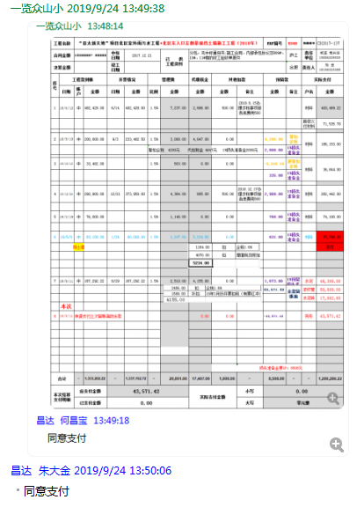

9
工程款支付证书 |  |  |  |  |  |  |  |  |  |  |  |  |  |  |  |  | 本次
工程名称 |  | “亚太新天地”项目北区室外雨污水工程+北区东入口左侧景观挡土墙施工工程（2018年） |  |  |  |  |  |  |  |  | ERP编号 | 9349 | 档案编号 | CD2017-137 |  |  | CD00000 | 132 | 9347 | “亚太新天地”项目北区室外雨污水工程 | 2017.12.21 | 1450000.00 | 124日历天 | 郎溪县 宁芜路398号 | 郎溪公司熊兴华15856309555 | 张 宏18156323388 | 施工合同、项目投资协议及补充协议原件 | 议标
合同金额 |  | 1450000+ 80000 |  | 中标 日期 | 2017.12.21 |  | 已 供 工程资料 | 分包，无中标通知书;施工合同、内部承包协议及B09#、10#、11#楼的竣工验收单原件 |  |  |  | 庐江 | 责任 单位 | 郎溪 熊兴华15856309555 |  |  | 132 | 132 | 9347 | “亚太新天地”项目北区室外雨污水工程 | 2017.12.21 | 1450000.00 | 124日历天 | 郎溪县 宁芜路398号 | 郎溪公司熊兴华15856309555 | 张 宏18156323388 | 施工合同、项目投资协议及补充协议原件 | 议标
决算金额 |  | 1545000+83100 |  | 竣工 日期 | 2021-06-16 |  |  |  |  |  |  | 合肥 | 责任人 | 张 宏18156323388
序号 | 工程款到账 |  |  | 开票情况 |  | 管理费 |  | 代缴税金 | 其他扣款 |  | 预留款 |  | 实际支付
 | 日期 | 账户 | 金额 | 日期 | 金额 | 比例 | 金额 | 金额 | 金额 | 备注 | 金额 | 备注 | 户名 | 金额
1 | 2018-06-12 | 中 | 482,428.00 | 2018-06-14 | 482,428.00 | 1.5% | 7,237.00 | 2,686.00 | 500.00 | 2018.6.15办理涉税事项报告表费用500 |  |  | 材料 | 400,469.22
 |  |  |  |  |  |  |  |  |  |  |  |  | 熊俊义付材料 | 71,535.78

2 | 2018-09-19 | 中 | 200,000.00 | 2018-09-03 | 233,482.50 | 1.5% | 3,000.00 | 4,647.00 | 0.00 |  | 4,200.00 | 暂扣 企税 | 材料 | 186,153.00
 |  |  |  |  |  | 暂扣企税 4200元 代扣税金 4647元 1%损失准备金2000元 |  |  |  |  | 2,000.00 | 1%损失准备金

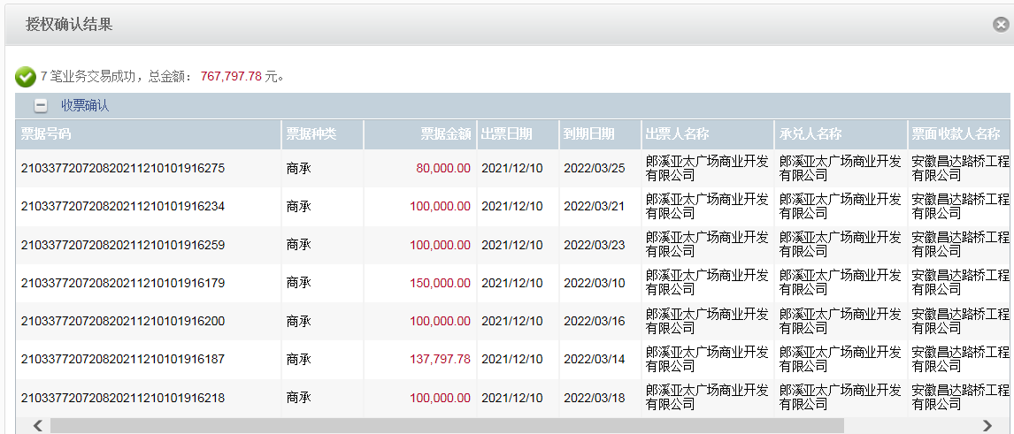
3 | 2018-10-12 | 中 | 33,482.00 |  |  | 1.5% | 503.00 | 0.00 | 0.00 |  | -4,200.00 | 退暂扣 企税 | 材料 | 36,844.00
 |  |  |  |  |  |  |  |  |  |  | 335.00 | 1%损失准备金

4 | 2018-12-24 | 中 | 290,900.00 | 2018-12-21 | 373,950.00 | 1.5% | 4,364.00 | 685.00 | 500.00 | 2018.12.17办理涉税事项报告表费用500 | 2,909.00 | 1%损失准备金 | 材料 | 282,442.00

5 | 2019-03-19 | 中 | 76,000.00 |  |  | 1.5% | 1,140.00 | 0.00 | 0.00 |  | 760.00 | 1%损失准备金 | 材料 | 74,100.00

6 | 2019-05-09 | 中 | 83,100.00 | 2019-01-24 | 80,000.00 | 1.5% | 1,247.00 | 5,234.00 | 0.00 |  | 831.00 | 1%损失准备金 | 挡土墙分包 | 75,788.00 | 郎溪天佑水利工程有限公司 | 申请内容亚太新天地北区东入口左侧景观挡土墙施工-挡土墙分包 | 78,713.58
 |  | 挡土墙 |  |  |  |  |  |  |  |  |  |  |  |  | 原 南京伟赫建筑安装工程有限公司已供票合同没通过；改郎溪天佑水利

7 | 2019-09-11 | 中 | 167,292.22 | 2019-08-29 | 167,292.22 | 1.5% | 2,510.00 | 4,155.00 | 0.00 |  | 1,673.00 | 1%预留损失准备金 | 水泥 | 48,300.00 | 郎溪县祥云建材有限公司 | 申请内容“亚太新天地”项目北区室外雨污水工程-水泥采购 | 48,300.00
 |  |  |  |  |  |  |  |  |  |  | 43,571.42 | 余款留账面 | 波纹管 | 50,000.00 | 郎溪县管通建材销售有限公司 | 申请内容“亚太新天地”项目北区室外雨污水工程-波纹管采购 | 50,000.00
 |  |  |  |  |  |  |  |  |  |  |  |  | 水泥砖 | 17,082.80 | 郎溪县跃隆新型建筑材料有限公司 | 申请内容“亚太新天地”项目北区室外雨污水工程-水泥砖采购 | 17,082.80

8 | 2019-09-11 | 申请支付上次留账面的余款 |  |  |  |  |  | 0.00 | 0.00 |  | -43,571.42 |  | 劳务 | 43,571.42 | 郎溪县立鼎建筑工程劳务服务部 | 申请内容“亚太新天地”项目北区室外雨污水工程-劳务 | 金额（元）113500
9 | 2021-12-10 | 商承 | 217,797.78

 |  |  |  |  |  |  |  |  |  | 损失准备金累计：8508元 |  |  |  |  | 1450000+ 80000=1530000 |  | 1333202.22
合计 |  | - | 1,551,000.00 | - | 1,337,152.72 | - | 20,001.00 | 17,407.00 | 1,000.00 | - | 8,508.00 | - | - | 1,286,286.22 |  |  | 1530000 |  | 2018-06-14 | 482428.00
本次结算 支付明细 |  | 应支付金额 |  | 43,571.42 |  |  |  | 实际支付金额 |  | 小写 | 0.00 |  |  |  |  |  | 101.37% |  | 2018-09-03 | 233482.50
 |  | 已支付金额 |  | 0.00 |  |  |  |  |  | 大写 | 零元整 |  |  |  |  |  |  |  | 2018-12-21 | 373950.00

